fondo 100
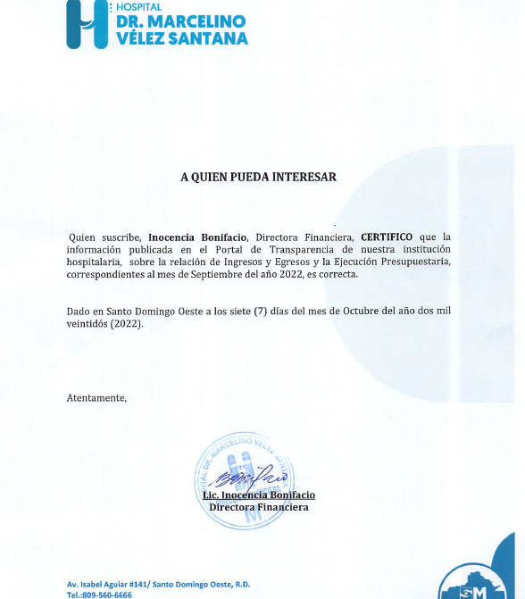
HOSPITAL GENERAL REGIONAL DR. MARCELINO VELEZ SANTANA
Ejecución de Gastos FONDO 100 2022
En RD$

Detalle | SEPTIEMBRE
2 - GASTOS
2.1 - REMUNERACIONES Y CONTRIBUCIONES | 66,934,980.55
2.1.1 - REMUNERACIONES | 57,951,965.59
2.1.2 - SOBRESUELDOS | 865,303.10
2.1.3 - DIETAS Y GASTOS DE REPRESENTACIÓN
2.1.4 - GRATIFICACIONES Y BONIFICACIONES
2.1.5 - CONTRIBUCIONES A LA SEGURIDAD SOCIAL | 8,117,711.86
2.2 - CONTRATACIÓN DE SERVICIOS | -
2.2.1 - SERVICIOS BÁSICOS
2.2.2 - PUBLICIDAD, IMPRESIÓN Y ENCUADERNACIÓN
2.2.3 - VIÁTICOS
2.2.4 - TRANSPORTE Y ALMACENAJE
2.2.5 - ALQUILERES Y RENTAS
2.2.6 - SEGUROS
2.2.7 - SERVICIOS DE CONSERVACIÓN, REPARACIONES MENORES E INSTALACIONES TEMPORALES
2.2.8 - OTROS SERVICIOS NO INCLUIDOS EN CONCEPTOS ANTERIORES
2.2.9 - OTRAS CONTRATACIONES DE SERVICIOS
2.3 - MATERIALES Y SUMINISTROS | 2,620,349.20
2.3.1 - ALIMENTOS Y PRODUCTOS AGROFORESTALES
2.3.2 - TEXTILES Y VESTUARIOS
2.3.3 - PRODUCTOS DE PAPEL, CARTÓN E IMPRESOS
2.3.4 - PRODUCTOS FARMACÉUTICOS | 1,299,400.00
2.3.5 - PRODUCTOS DE CUERO, CAUCHO Y PLÁSTICO
2.3.6 - PRODUCTOS DE MINERALES, METÁLICOS Y NO METÁLICOS
2.3.7 - COMBUSTIBLES, LUBRICANTES, PRODUCTOS QUÍMICOS Y CONEXOS
2.3.8 - GASTOS QUE SE ASIGNARÁN DURANTE EL EJERCICIO (ART. 32 Y 33 LEY 423-06)
2.3.9 - PRODUCTOS Y ÚTILES VARIOS | 1,320,949.20
2.4 - TRANSFERENCIAS CORRIENTES | -
2.4.1 - TRANSFERENCIAS CORRIENTES AL SECTOR PRIVADO
2.4.2 - TRANSFERENCIAS CORRIENTES AL GOBIERNO GENERAL NACIONAL
2.4.3 - TRANSFERENCIAS CORRIENTES A GOBIERNOS GENERALES LOCALES
2.4.4 - TRANSFERENCIAS CORRIENTES A EMPRESAS PÚBLICAS NO FINANCIERAS
2.4.5 - TRANSFERENCIAS CORRIENTES A INSTITUCIONES PÚBLICAS FINANCIERAS
2.4.7 - TRANSFERENCIAS CORRIENTES AL SECTOR EXTERNO
2.4.9 - TRANSFERENCIAS CORRIENTES A OTRAS INSTITUCIONES PÚBLICAS
2.5 - TRANSFERENCIAS DE CAPITAL | -
2.5.1 - TRANSFERENCIAS DE CAPITAL AL SECTOR PRIVADO
2.5.2 - TRANSFERENCIAS DE CAPITAL AL GOBIERNO GENERAL NACIONAL
2.5.3 - TRANSFERENCIAS DE CAPITAL A GOBIERNOS GENERALES LOCALES
2.5.4 - TRANSFERENCIAS DE CAPITAL A EMPRESAS PÚBLICAS NO FINANCIERAS
2.5.5 - TRANSFERENCIAS DE CAPITAL A INSTITUCIONES PÚBLICAS FINANCIERAS
2.5.6 - TRANSFERENCIAS DE CAPITAL AL SECTOR EXTERNO
2.5.9 - TRANSFERENCIAS DE CAPITAL A OTRAS INSTITUCIONES PÚBLICAS
2.6 - BIENES MUEBLES, INMUEBLES E INTANGIBLES | -
2.6.1 - MOBILIARIO Y EQUIPO
2.6.2 - MOBILIARIO Y EQUIPO EDUCACIONAL Y RECREATIVO
2.6.3 - EQUIPO E INSTRUMENTAL, CIENTÍFICO Y LABORATORIO
2.6.4 - VEHÍCULOS Y EQUIPO DE TRANSPORTE, TRACCIÓN Y ELEVACIÓN
2.6.5 - MAQUINARIA, OTROS EQUIPOS Y HERRAMIENTAS
2.6.6 - EQUIPOS DE DEFENSA Y SEGURIDAD
2.6.7 - ACTIVOS BIÓLOGICOS CULTIVABLES
2.6.8 - BIENES INTANGIBLES
2.6.9 - EDIFICIOS, ESTRUCTURAS, TIERRAS, TERRENOS Y OBJETOS DE VALOR
2.7 - OBRAS | -
2.7.1 - OBRAS EN EDIFICACIONES
2.7.2 - INFRAESTRUCTURA
2.7.3 - CONSTRUCCIONES EN BIENES CONCESIONADOS
2.7.4 - GASTOS QUE SE ASIGNARÁN DURANTE EL EJERCICIO PARA INVERSIÓN (ART. 32 Y 33 LEY 423-06)
2.8 - ADQUISICION DE ACTIVOS FINANCIEROS CON FINES DE POLÍTICA | -
2.8.1 - CONCESIÓN DE PRESTAMOS
2.8.2 - ADQUISICIÓN DE TÍTULOS VALORES REPRESENTATIVOS DE DEUDA
2.9 - GASTOS FINANCIEROS | -
2.9.1 - INTERESES DE LA DEUDA PÚBLICA INTERNA
2.9.2 - INTERESES DE LA DEUDA PUBLICA EXTERNA
2.9.4 - COMISIONES Y OTROS GASTOS BANCARIOS DE LA DEUDA PÚBLICA
Total Gastos | 69,555,329.75
4 - APLICACIONES FINANCIERAS
4.1 - INCREMENTO DE ACTIVOS FINANCIEROS
4.1.1 - INCREMENTO DE ACTIVOS FINANCIEROS CORRIENTES
4.1.2 - INCREMENTO DE ACTIVOS FINANCIEROS NO CORRIENTES
4.2 - DISMINUCIÓN DE PASIVOS
4.2.1 - DISMINUCIÓN DE PASIVOS CORRIENTES
4.2.2 - DISMINUCIÓN DE PASIVOS NO CORRIENTES
4.3 - DISMINUCIÓN DE FONDOS DE TERCEROS
4.3.5 - DISMINUCIÓN DEPÓSITOS FONDOS DE TERCEROS
TOTAL APLICACIONES FINANCIERAS

TOTAL GASTOS Y APLICACIONES FINANCIERAS

